IncidentSummary
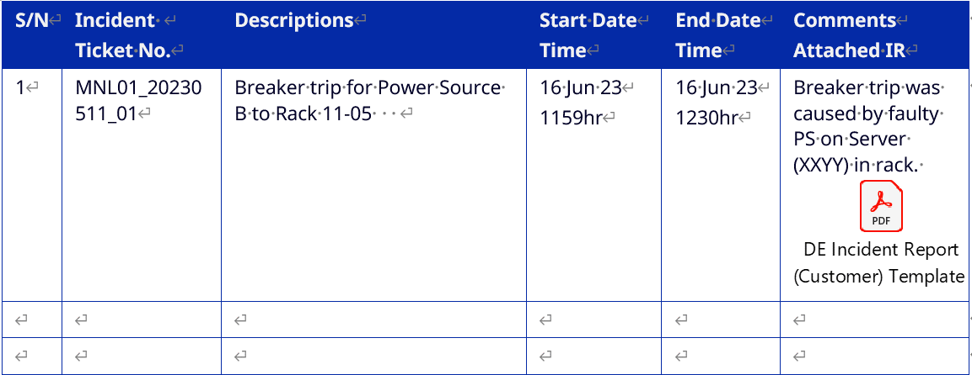
S/N | Incident Ticket No. | Descriptions | Start Date Time | End Date Time | Comments Attached IR | 샘플
1
2
3
4
5
Attachments: IncidentReport

SiteAccessSummary
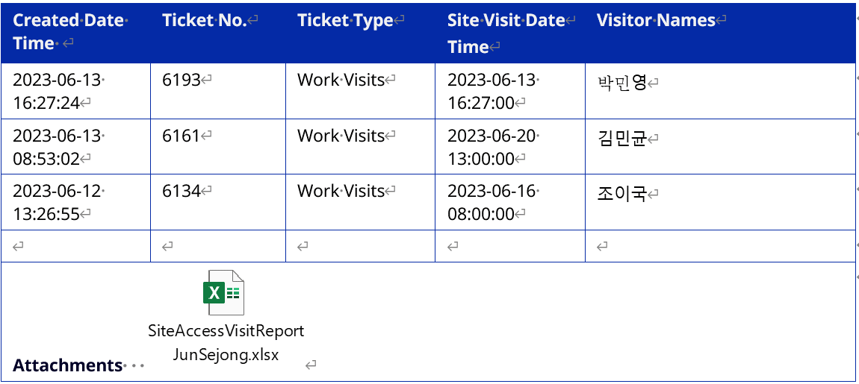
Created Date Time | Ticket No | Ticket Type | Site Visit Date Time | Visitor Names | 샘플
2/6/23 | 1911 | Work Visits | 2023-02-08 | 이현석, 서재옥

Attachments : SiteAccessVisitReport

ShipmentSummary
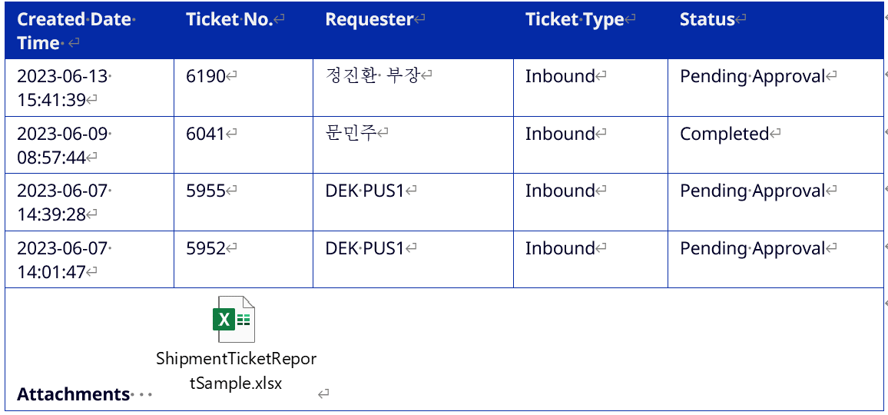
Created Date Time | Ticket No | Requester | Ticket Type | Status | 샘플

Attachments :ShipmentReport

RHS_Summary
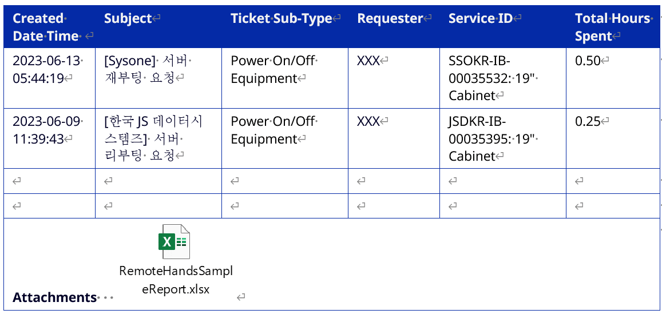
CreatedDateTime | Subject | TicketSub-Type | Requester | ServiceID | TotalHoursSpent | 샘플

Attachments: RemoteHandsReport

